性格模块
目前可以参考以下几种类型设定性格，类比原神按照不同体型设计不同动作（成男，成女，少男，少女，男孩，女孩）同一体型的动作是一样的
我们游戏的同一性格，触发某个条件（邀请主角，对主角生气，表示开心，表达感谢）的对话是一样的。

抛砖引玉： | 温柔腼腆，善解人意女仆型
 | 清纯可爱，蹦蹦跳跳萝莉型
 | 刁蛮任性大小姐型
 | 冰块脸，刀子嘴，气场逼人御姐型
 | 喜欢运动，脸颊永远挂满汗水的元气少女型

另外，需设定一个通用对话（性格类型太多，文案压力大，某些可以先用通用对话，后续更新该性格的特殊对话

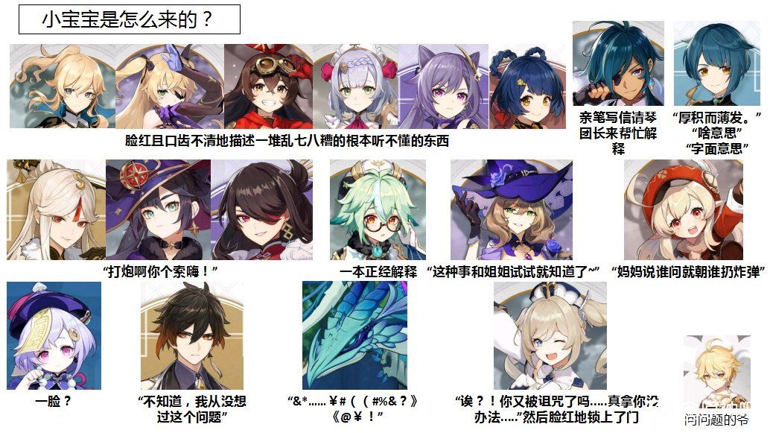
举例：

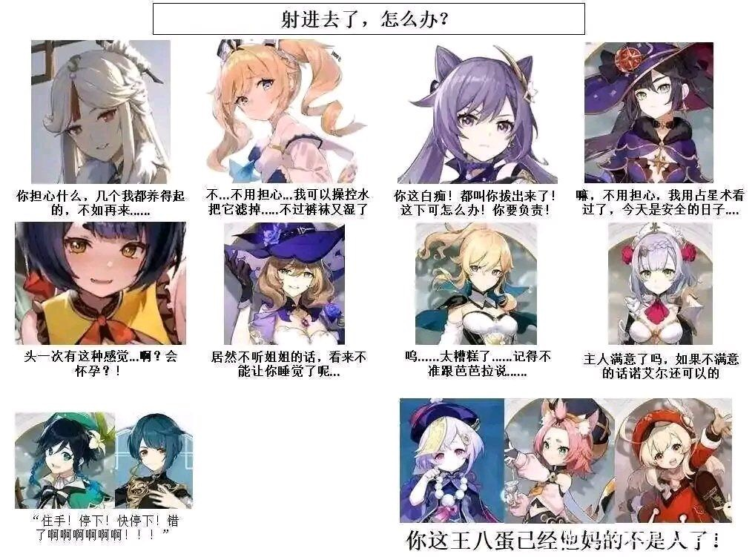

性格可能还影响属性 比如急躁 心情容易降低 但效率高

卡片池（比如牵手 讲笑话 摸头 ）可以解锁互动选项 可以刷碎片 升级 可以做成抽奖 看广告 每次行动的时候随机从已有卡片抽取行为卡

 |  | ·

